Figura prima pagina
PRESENZE PER TIPOLOGIA DI ESERCIZIO RICETTIVO E RESIDENZA DEI CLIENTI.
Anni 2016 e 2017, variazioni percentuali
MOVIMENTO | Variazioni % 2017/2016
 | Es. alberghieri | Esercizi extralberghieri | Totale esercizi ricettivi

Residenti | 2.5 | 4.6 | 3.2
Non residenti | 3.1 | 10.5 | 5.6
Totale | 2.8 | 7.5 | 4.4
Fonte: Istat, Movimento dei clienti negli esercizi ricettivi.

Seconda figura prima pagina
VIAGGI E NOTTI NEGLI ESERCIZI RICETTIVI IN ITALIA PER TIPOLOGIA DEL VIAGGIO.
Anni 2016 e 2017,composizioni percentuali

 |  | Vacanza | Lavoro | Totale Italia
2016 | Viaggi | 85.7 | 14.3 | 100.0
 | Notti | 92.6 | 7.4 | 100.0
2017 | Viaggi | 88.0 | 12.0 | 100.0
 | Notti | 93.3 | 6.7 | 100.0
Fonte: Istat, Viaggi e vacanze

Figura 1
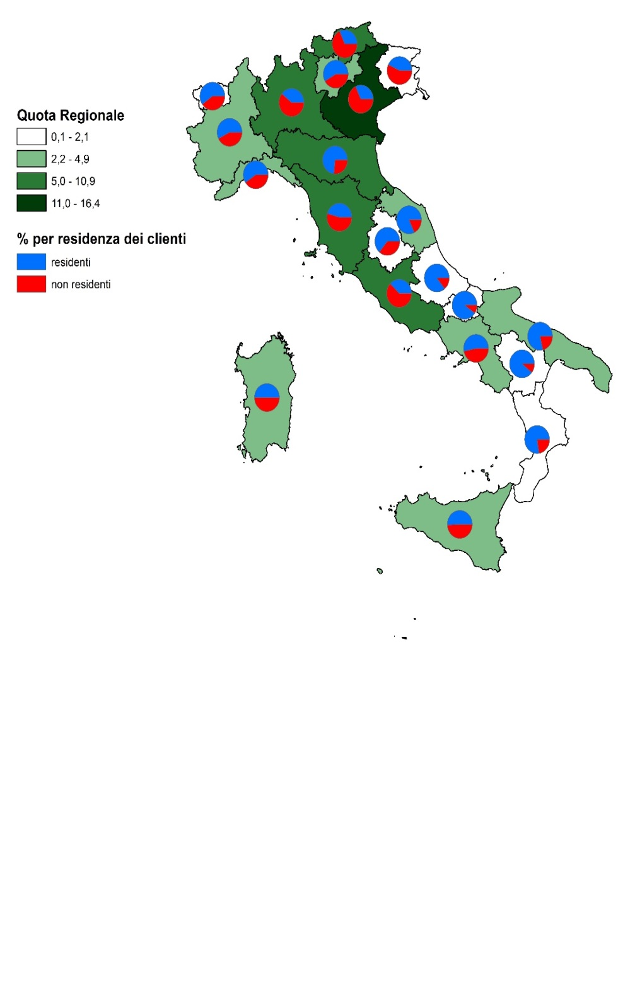
FIGURA 1. PRESENZE NEGLI ESERCIZI RICETTIVI PER RESIDENZA DEI CLIENTI(a) E REGIONE DI DESTINAZIONE.
Anno 2017, quote percentuali (a)
 |  | Regione di destinazione

 | cod |  | Quota Regionale | % per residenza dei clienti (residenti) | % per residenza dei clienti (non residenti)
 | 1 | Piemonte | 3.5 | 57.388622675 | 42.611377325
 | 2 | Valle d'Aosta/Vallée d'Aoste | 0.9 | 60.148324638 | 39.851675362
 | 3 | Lombardia | 9.4 | 39.129278555 | 60.870721445
 | 7 | Liguria | 3.7 | 59.426929983 | 40.573070017
 | 21 | Bolzano/Bozen | 7.7 | 31.713277957 | 68.286722043
 | 22 | Trento | 4.2 | 58.302821271 | 41.697178729
 | 5 | Veneto | 16.4 | 31.920522078 | 68.079477922
 | 6 | Friuli-Venezia Giulia | 2.1 | 43.12017645 | 56.87982355
 | 8 | Emilia-Romagna | 9.5 | 73.263814534 | 26.736185466
 | 9 | Toscana | 10.9 | 45.701624487 | 54.298375513
 | 10 | Umbria | 1.3 | 63.962661527 | 36.037338473
 | 11 | Marche | 2.6 | 82.00005444 | 17.99994556
 | 12 | Lazio | 8.0 | 37.839981408 | 62.160018592
 | 13 | Abruzzo | 1.5 | 86.022963207 | 13.977036793
 | 14 | Molise | 0.1 | 90.309720592 | 9.6902794076
 | 15 | Campania | 4.9 | 53.315297121 | 46.684702879
 | 16 | Puglia | 3.6 | 78.522032814 | 21.477967186
 | 17 | Basilicata | 0.6 | 89.549207813 | 10.450792187
 | 18 | Calabria | 2.1 | 77.485242873 | 22.514757127
 | 19 | Sicilia | 3.5 | 50.749694354 | 49.250305646
 | 20 | Sardegna | 3.4 | 50.093022719 | 49.906977281

(a) Per residenti si intendono i clienti residenti in Italia, per non residenti i clienti residenti all’estero. La quota regionale si riferisce alla percentuale complessiva delle presenze dei clienti, residenti e non residenti, in ciascuna regione sul totale nazionale.

Figura 2
FIGURA 2. PRESENZE NEGLI ESERCIZI RICETTIVI PER COMUNE DI DESTINAZIONE.
Anno 2017, valori assoluti
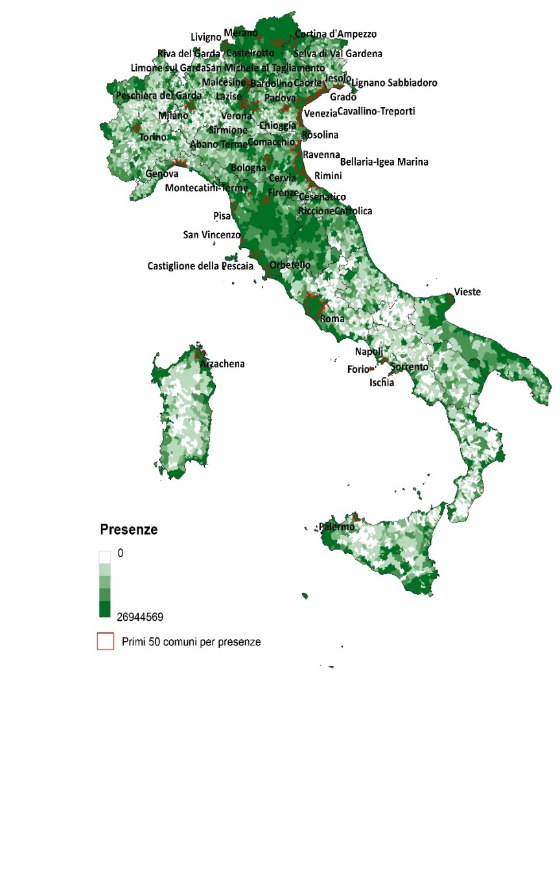

Fonte: Istat, Movimento dei clienti negli esercizi ricettivi.

Figura 3
FIGURA 3. PRESENZE NEGLI ESERCIZI RICETTIVI PER 1.000 ABITANTI PER COMUNE.
Anno 2017, valori assoluti
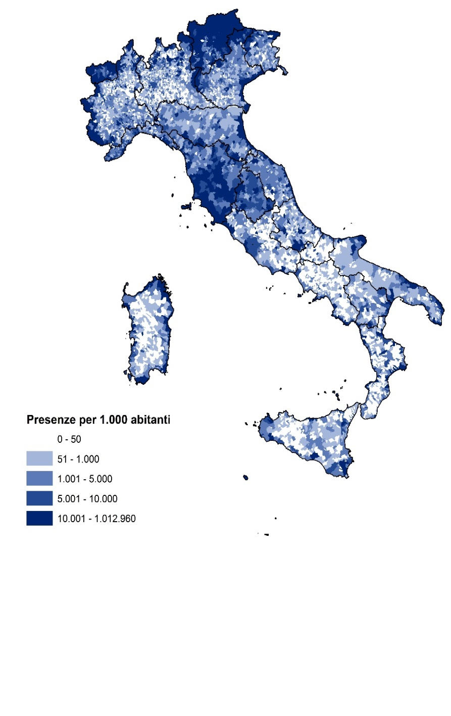

Fonte: Istat, Movimento dei clienti negli esercizi ricettivi.

Figura 4
FIGURA 4. PREVALENZA DI CLIENTELA INTERNAZIONALE PER COMUNE.
Anno 2017
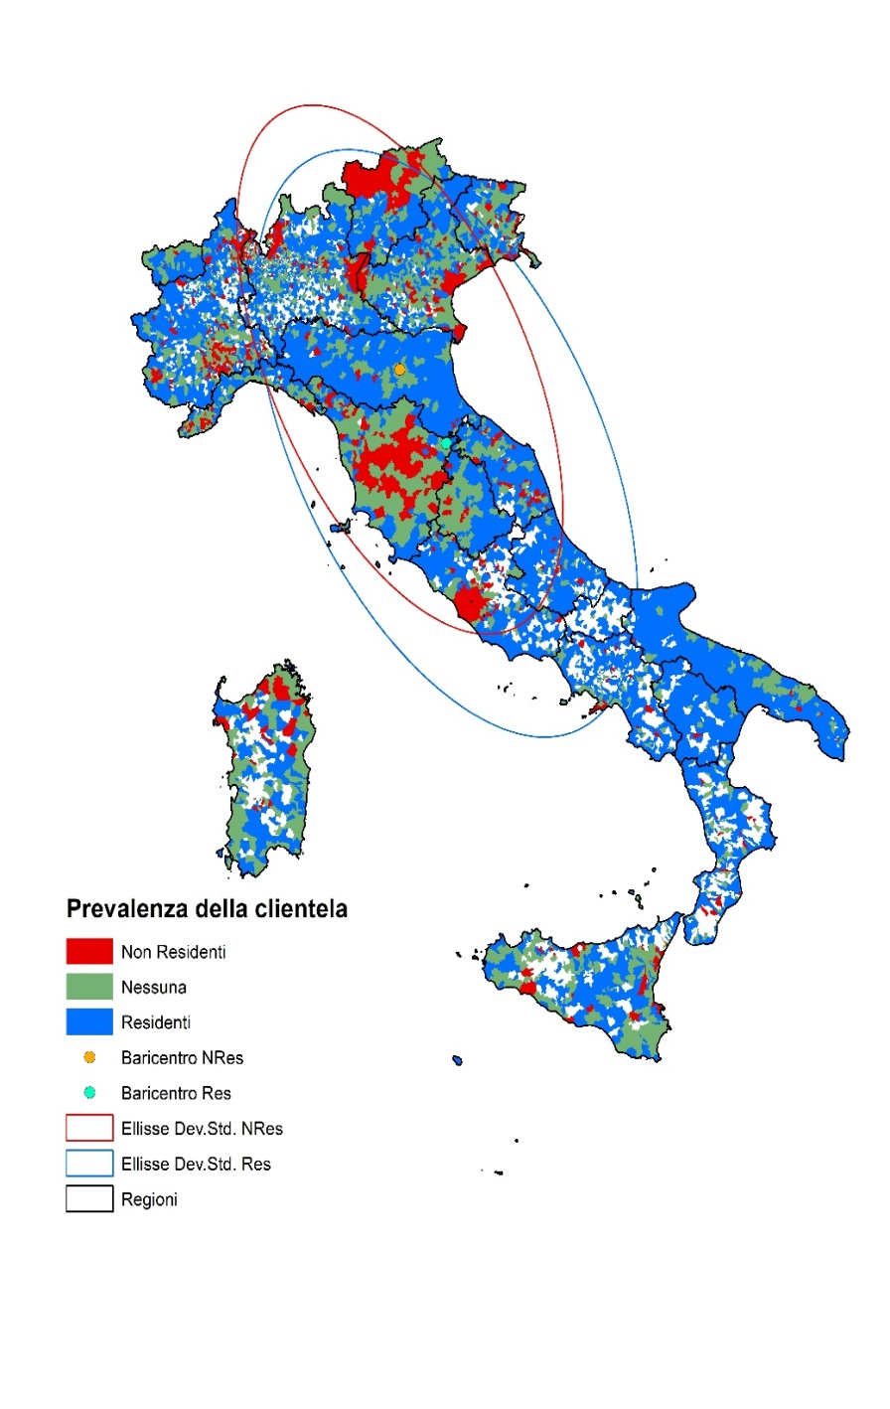

Fonte: Istat, Movimento dei clienti negli esercizi ricettivi.

Figura 5
FIGURA 5. SPESA MEDIA GIORNALIERA COMPLESSIVA E SPESA MEDIA GIORNALIERA PER L’ALLOGGIO (a) PER I RESIDENTI DI 15 ANNI E PIÙ NEI PAESI DELL’UNIONE EUROPEA. ANNO 2016 (Valori in euro)

Paese | Spesa media giornaliera per alloggio | Spesa media giornaliera totale
Polonia | 17 | 47
Bulgaria | 15 | 47
Romania | 18 | 48
Rep. Ceca | 20 | 55
Ungheria | 23 | 64
Portogallo | 29 | 68
Paesi Bassi | 30 | 71
Slovenia | 32 | 71
Lettonia | 29 | 72
Grecia | 26 | 73
Slovacchia | 30 | 74
Lituania | 36 | 75
Croazia | 34 | 89
Svezia | 47 | 92
Regno Unito | 52 | 94
Italia | 50 | 100
EU28 | 44 | 100
Estonia | 36 | 105
Francia | 41 | 106
Spagna | 42 | 108
Belgio | 41 | 108
Germania | 52 | 109
Cipro | 40 | 127
Irlanda | 52 | 134
Malta | 46 | 147
Lussemburgo | 57 | 149
Austria | 74 | 154
Danimarca | 67 | 160
Finlandia | 53 | 162
Fonte: Eurostat
(a) Entrambe riferite a tutti i viaggi con pernottamento negli eserciti ricettivi

